商品発注詳細
発注ID | 発注者 | 商品名 | 数量 | 発注日時 | 商品画像
1 | テスト | 冷蔵庫くん | 1 | 45989.135278
2 | テスト | ドラ洗くん | 10 | 45989.136111 | 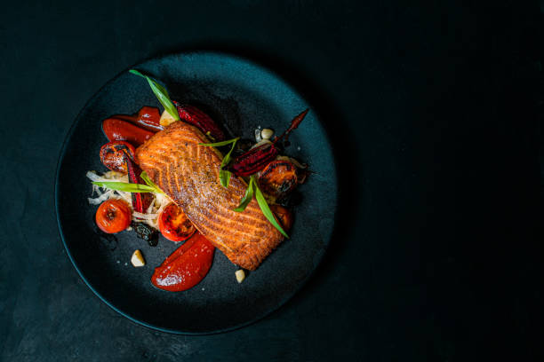
3 | テスト | レンジくん | 11 | 45989.138032 | 画像なし
4 | テスト | オーブンレンジくん | 2 | 45989.14412 | 画像なし
9 | テスト | 冷蔵庫くん | 1 | 45989.239525
10 | テスト | テストくん０号 | 10 | 45989.247211
11 | テスト | テストくん１号 | 10 | 45989.248692 | 画像なし
12 | テスト | オーブンレンジくん | 2 | 45989.330278 | 画像なし
13 | テスト | 冷蔵庫くん | 2 | 45992.075741
14 | テスト | テストくん２号 | 1 | 45992.137558 | 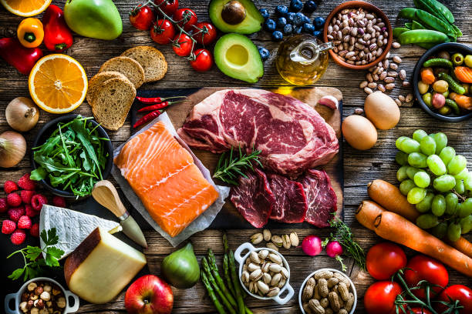
15 | テスト | テストくん２号 | 1 | 45992.151794
16 | テスト | テスト4号店 | 1 | 45992.154387
17 | テスト | 冷蔵庫くん | 1 | 45993.267778
18 | テスト | テストくん | 2 | 45993.425498 | 画像なし
19 | テスト | 冷蔵庫くん | 1 | 45993.429514
20 | テスト | 冷蔵庫くん | 1 | 46036.343484
21 | テスト | 保温くん | 5 | 46037.231644 | 画像なし
22 | テスト | 冷蔵庫くん | 1 | 46049.354063

